Sheet1
 | Pasūtītājs: | SIA "Rīgas BioEnerģija"
 | Reģistrācijas Nr.: | 40103857024
 | Adrese: | Meirānu iela 10, Rīga, Latvija LV-1073
 | Kontakti: | birojs@rbe.lv
 | 23.03.2026.
 | Objekts: Meirānu iela 10, Rīga |  |  |  |  |  |  | *Izpildes termiņš 8 nedēļas
Nr. p.k. | Darba nosaukums | Mērv. | Skaits | Transportieru daudzums | Vienības cena, EUR bez PVN | Summa, EUR bez PVN | Piezīmes | 11ETA11AF001 11ETA12AF001 | 12ETA11AF001 12ETA12AF001
1 | Mitro pelnu transportiera 11ETA11AF001; 11ETA12AF001; 12ETA11AF001 un 12ETA12AF001 vadīklu un korpusa remonts |  |  |  |  |  |  | 4 nedēļas | 4 nedēļas
1.1. | Darbs
1.1.1. | Montāžas, metināšanas darbi | c.st. |  | 4 | 0.00 | 0 | Vadīklu un grīdas demontāža un montāža izdilumu vietās
1.2. | Materiāli
1.2.1. | Vadīklām Hardox 500 loksne b=4 mm h=75 mm | m | 80 | 4 | 0.00 | 0 | **Materiālu HARDOX 500 nodrošina Izpildītājs, nepieciešamo nomaināmo grīdas lokšņu garumu L (m) nosaka pēc fakta pēc ķēdes demontāžas. Viena transportiera kopējais garums 20 m un viena transportiera vadīklu kopējais garums 80 m.
1.2.2. | Grīdām Hardox 500 loksne b=8 mm h=825 mm | **m | 1 | 4 | 0.00 | 0
1.2.2. | Griezējripas, elektrodi | kompl. | 1 | 4 | 0.00 | 0
1.3. | Transports un mehānismi
1.3.1. | Vinčas, kravas auto, celšanas iekārtas | gab. | 1 | 4 | 0.00 | 0
2 | Mitro pelnu transportiera 11ETA11AF001; 11ETA12AF001; 12ETA11AF001 un 12ETA12AF001 ķēdes nomaiņa |  |  |  |  |  |  | 11ETA11AF001 11ETA12AF001 | 12ETA11AF001 12ETA12AF001
2.1. | Darbs
2.1.1. | Montāžas, metināšanas darbi | c.st. |  | 4 | 0.00 | 0
2.2. | Materiāli |  |  |  |  |  | Viena mitro pelnu transportiera ķēdes garums L= 85 m Ķēde M160-A-125 ISO1977-DIN8167 (ieskaitot piemetinātās rausēja stiprinājuma plāksnītes), skrāperi nav iekļauti.
2.2.1. | Ķēde M160-A-125 ISO1977-DIN8167 | m | 85 | 4 | 0.00 | 0
2.2.2. | Bultskrūves, paplāksnes, kronšteini, uzgriežņi | kompl. | 1 | 4 | 0.00 | 0
2.3. | Transports un mehānismi
2.3.1. | Vinčas, kravas auto, celšanas iekārtas | gab. | 1 | 4 | 0.00 | 0
 |  |  |  |  |  |  |  | Katls Nr.1 11HHC10 | Katls Nr.2 12HHC10
3 | Biokurināmā kurtuves 11HHC10 un 12HHC10 pelnu izvadīšanas piltuvju remonts
3.1. | Darbs
3.1.1. | Montāžas, metināšanas darbi | c.st. |  | 2 | 0.00 | 0
3.2. | Materiāli |  |  |  |  |  | Vienai kurtuvei nepieciešami 29 m2 S235JR vai augstākas kvalitātes materiāls. Materiāla loksnes biezums b=4 mm. Esošās pelnu izvadīšanas piltuves jādemontē līdz inspekcijas lūkai. Tādā pašā veidā un formā jāpiemetina atpakaļ. Skatīt shēmu 1-L2224, kur attēloti pelnu izvadīšanas piltuves izmēri
3.2.1. | S235JR loksnes, b= 4 mm | m2 | 29 | 2 | 0.00 | 0
3.2.2. | Griezējripas, elektrodi | kompl. | 1 | 2 | 0.00 | 0
3.3. | Transports un mehānismi
3.3.1. | Vinčas, kravas auto, celšanas iekārtas | gab. | 1 | 2 | 0.00 | 0
 |  |  |  |  |  |  |  | 11ETA11AF001 11ETA12AF001 | 12ETA11AF001 12ETA12AF001
4 | Mitro pelnu transportiera 11ETA11AF001; 11ETA12AF001; 12ETA11AF001 un 12ETA12AF001 gultņu nomaiņa
4.1. | Darbs
4.1.1. | Montāžas darbi | c.st. |  | 4 | 0.00 | 0
4.2. | Materiāli
4.2.1. | Gultnis ar korpusu FYJ 100TF | gab. | 2 | 4 | 0.00 | 0 | Piedziņas daļā, poz.20
4.2.2. | Gultnis DIN625 SKF 6212RS1 | gab. | 2 | 4 | 0.00 | 0 | Gala brīvā daļa, poz.9
4.2.3. | Gultnis DIN625 SKF 6212RS1 | gab. | 2 | 4 | 0.00 | 0 | Leņķa pacēluma daļa, poz.9
4.2.4. | Smērvielas, blīves, starplikas, O-ringi, nipeļi un palīgmateriāli | kompl. | 3 | 4 | 0.00 | 0 | Skatīt rasējumos detalizācijas
4.3. | Transports un mehānismi
4.3.1. | Vinčas, kravas auto, celšanas iekārtas | gab. | 1 | 4 | 0.00 | 0
 |  |  |  |  | Kopā: | 0.00
 |  |  |  |  | PVN 21%: | 0.00
 |  |  |  |  | Kopsumma: | 0.00

 |  |  |  | EUR |  | EUR
 |  |  | t.sk. darbi: | 0 | t.sk. materiāli: | 0
 |  |  | PVN 21%: | 0 | PVN 21%: | 0
 |  |  | Kopā: | 0 | Kopā: | 0

 | Piezīmes:
* | Kopējais paredzamais remonta darbu izpildes termiņš ir 8 nedēļas. Izpildes termiņš var tikt koriģēts, ņemot vērā siltumenerģijas iepirkuma rezultātus šajā periodā.
** | Mitro pelnu transportieru nepieciešamo nomaināmo grīdas lokšņu garumu L (m) nosaka pēc fakta pēc ķēdes demontāžas. Viena transportiera kopējais garums 20 m un viena transportiera vadīklu kopējais garums 80 m.
 | Remonta darbi jāorganizē katrai ražošanas līnijai atsevišķi, lai saīsinātu iekārtu dīkstāvi. Remonta darbu plānu saskaņot iepriekš ar Pasūtītāju.

 |  | Aizpilda Pretendents
 | Izpildītājs:
 | Garantija remonta darbiem un materiālam:
 | Iesniegt laika grafiku (pa dienām) remonta darbiem:
 | Apmaksas nosacījumi, EUR bez PVN:
Mitro pelnu transportiera 11ETA11AF001; 11ETA12AF001; 12ETA11AF001 un 12ETA12AF001 specifikācija

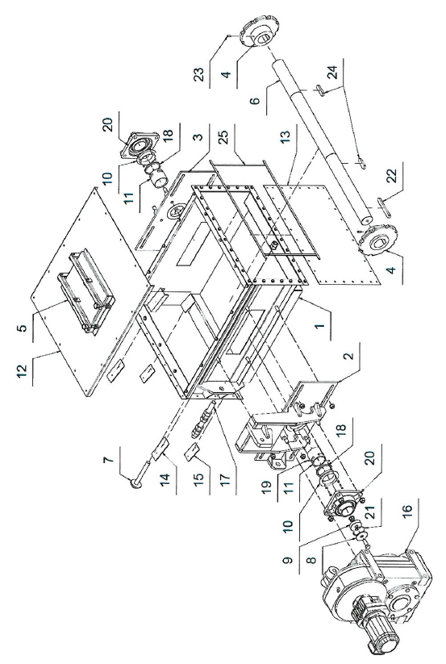
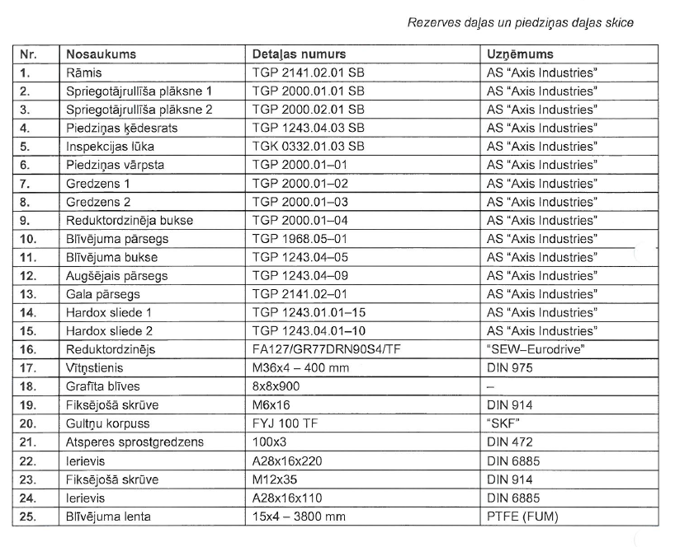

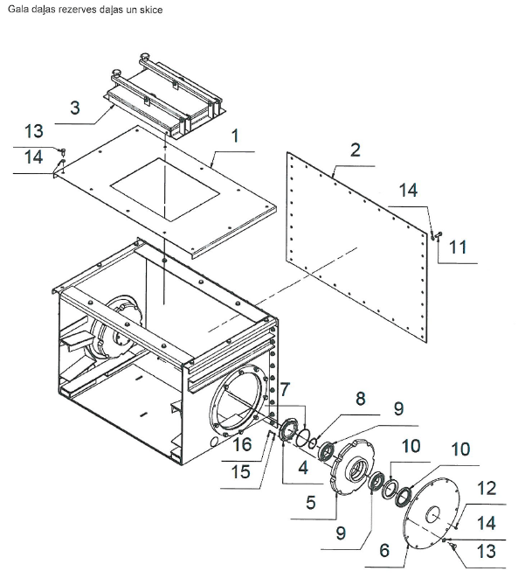

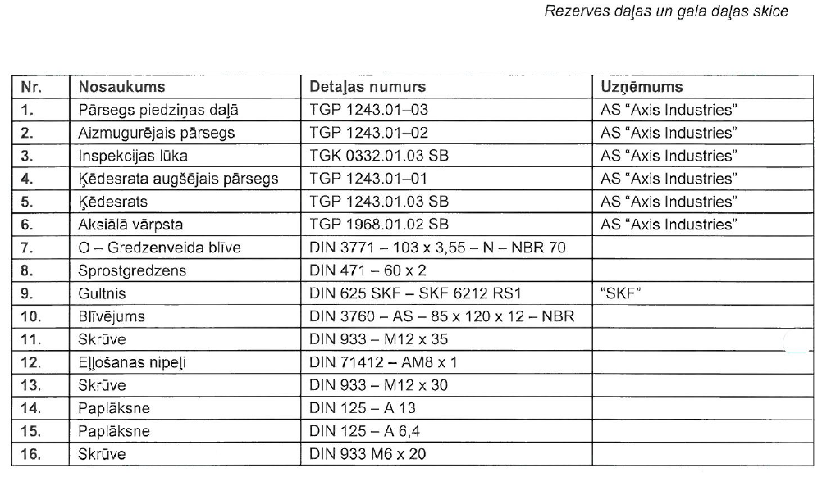

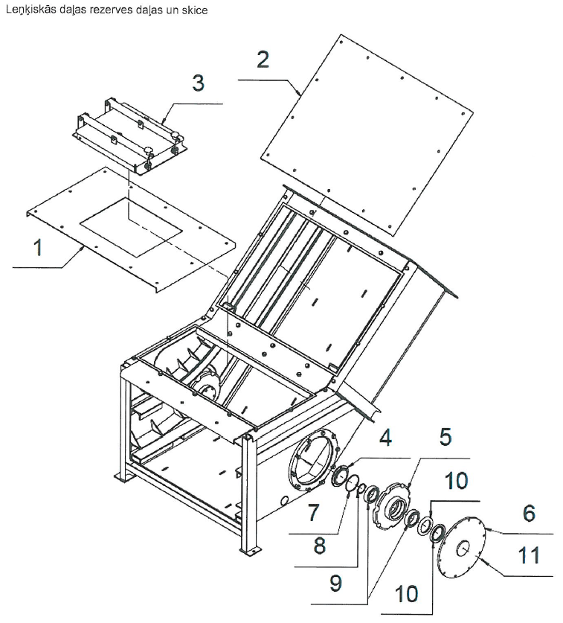

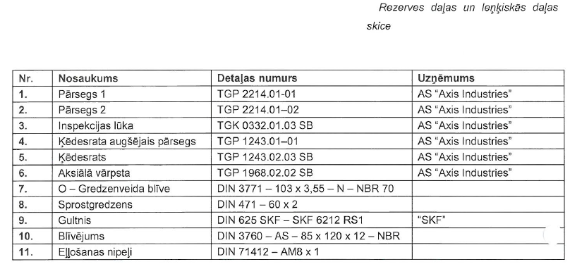

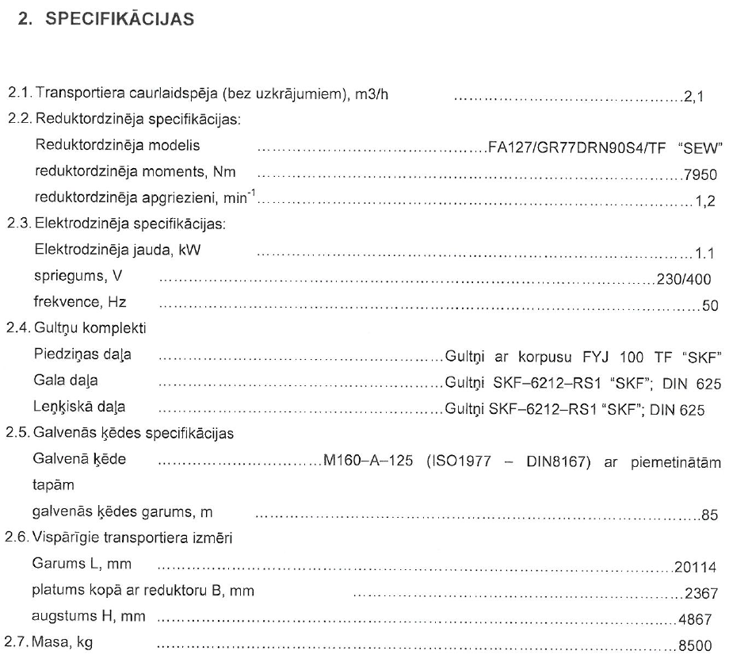
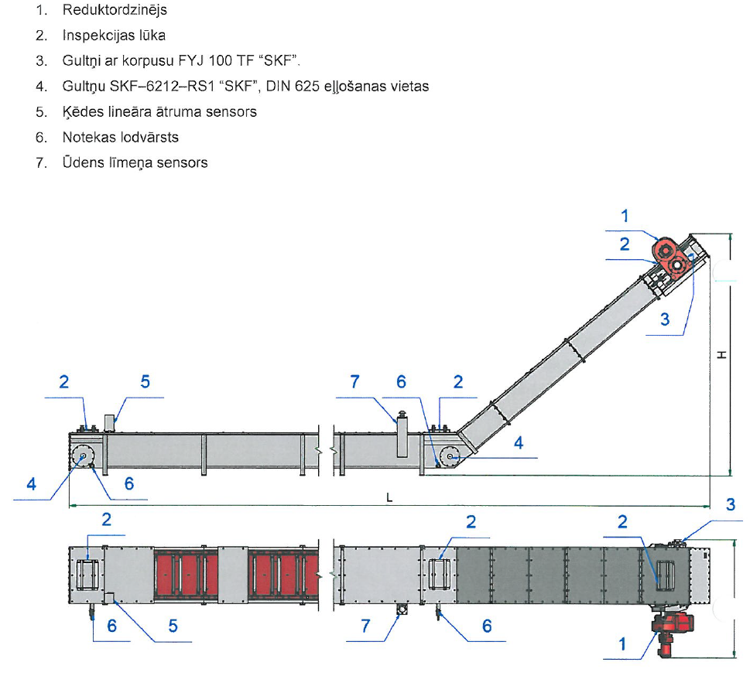

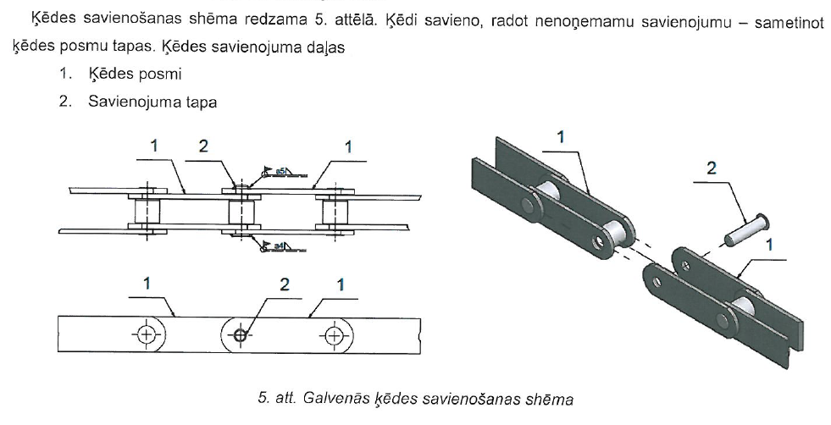
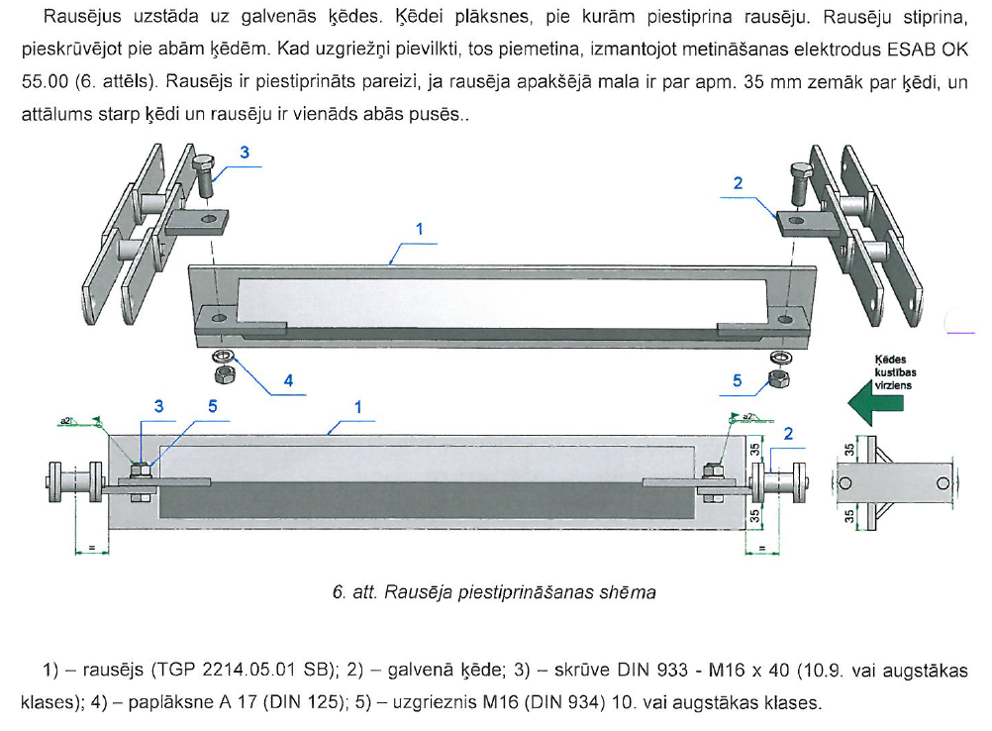

 | Kurtuves 11HHC10 un 12HHC10 pelnu piltuves specifikācija
